TDB翻译说明（对象数据）
应用名 | 库名 | 表名 | oid域ID | 域ID | 域描述） | 域名称
sysops.run.0 | mmidict | DecisionCollect | 1 | 3 | 决策集合名称 | name | 平台包为空
 |  | DecisionExpression | 13 | 16 | 决策表达式名称 | name
 |  | DecisionExpression | 13 | 17 | 决策值 | element
 |  | DictElementDir | 34 | 38 | 目录名称 | name
 |  | DictElementItem | 43 | 45 | 名称 | name
 |  | DictApplication | 51 | 55 | 应用分支名称 | name
 |  | DictGraphDir | 59 | 64 | 目录名称 | name
 |  | DictReportDir | 68 | 73 | 目录名称 | name
 |  | DictGraphItem | 86 | 91 | 名称 | name
 |  | DictReportItem | 104 | 107 | 名称 | name
 |  | DictGraphDirDisplayGroup | 162 | 164 | 名称 | name
 |  | DictGraphDirDisplay | 167 | 172 | 目录名称 | name
 |  | DictElementPoint | 322 | 324 | 测点名 | name
 |  | DictElementStateInfo | 327 | 329 | 图元态名称 | name
 |  | DictElementGroup | 332 | 333 | 分组名 | name |  | 数据库空，dbio也空
 |  | DictReportDirDisplayGroup | 336 | 338 | 名称 | name
 |  | DictReportDirDisplay | 345 | 350 | 目录名称 | name
 |  | CfgDataTableSet | 209 | 213 | 数据表类型 | tableType
 |  | CfgAppExchangeDefine | 229 | 244 | 别名 | alias
 |  | CfgElementTypeDefine | 246 | 248 | 类型描述 | desc
 |  | CfgPicTypeDefine | 250 | 252 | 类型描述 | desc

 | secinfo | SecFuncGroup | 1 | 4 | 别名 | alias |  | 具体看dbio
 |  | SecFuncItem | 6 | 13 | 别名 | alias
 |  | auditEventDefine | 23 | 24 | 名称 | name
 |  | auditEventDefine | 23 | 25 | 类别 | classType
 |  | auditEventDefine | 23 | 26 | 类型 | type
 |  | SecFuncGroupClass | 189 | 191 | 名称 | name
 |  | SecFuncGroupClass | 189 | 192 | 描述 | alias
 |  | AlarmItem | 197 | 198 | 名称 | name
 |  | AlarmItem | 197 | 199 | 描述 | desc | 经常会加，28上数据库旧了，就得去比如102上拷，拷过来之后再把指定的新词条导入
 |  |  |  |  |  |  | alarm object不用翻，因为没法翻，都是运行信息，不知道有啥
 |  |  |  |  |  |  | auditEvent跟安全那边对应，他那边应该是不翻译吧，我这边那也不翻
 |  | SecUser | 29 | 183 | 登录页面 | loginPic
 |  | SecRole | 49 | 55 | 名称 | name
 |  | SecRole | 49 | 58 | 登录页面 | loginPic
 |  | SecWorkSpace | 69 | 73 | 名称 | name
 |  | SecSysConf | 82 | 99 | 名称 | confName

 | resmdl | SampleData |  |  | 名称 | name | 吴海峰的资源监视管理 | 英文词条需要翻译成外文，英文版需要首字母大写

sysmgr.run.0 | sysmdl | SysType | 1 | 8 | 描述 | desc |  |  | gui_dbio_normal -a sysmgr -d sysmdl
 |  | TdbDef | 9 | 13 | 描述 | desc |  |  | 这样看dbio
 |  | AppDef | 15 | 24 | 描述 | desc
 |  | AppColl | 50 | 54 | 描述 | desc
 |  | ProcDef | 55 | 59 | 描述 | desc
 |  | AppModule | 113 | 118 | 描述 | desc
 |  | EventSubsys | 351 | 354 | 描述 | desc |  | 全是首字母大写，可能也是要翻的
 |  | EventFunction | 355 | 359 | 描述 | desc |  | 全是首字母大写，可能也是要翻的
 |  | EventOperation | 360 | 363 | 描述 | desc |  | 全是首字母大写，可能也是要翻的
 |  | EventGroup | 678 | 681 | 描述 | desc

 |  | EventItem | 682 | 686 | 描述 | desc
 |  | ToolProc | 687 | 689 | 描述 | desc
 |  | Mode | 891 | 893 | 描述 | desc
 |  | Sys | 128 | 132 | 描述 | desc | 就一个test
 |  | Site | 150 | 157 | 描述 | desc
 |  | AppDeploy | 166 | 176 | 描述 | desc
 |  | MtProc | 177 | 825 | 描述 | desc
 |  | TdbMt | 190 | 829 | 描述 | desc
 |  | Node | 200 | 205 | 描述 | desc
 |  | CoreProc | 959 | 961 | 描述 | desc |  |  | 英文短句，可能也是要翻的
 |  | SvcProc | 257 | 843 | 描述 | desc
 |  | TdbRun | 271 | 846 | 描述 | desc
 |  | SiteTransInfo | 373 | 378 | 描述 | desc
 |  | Conf | 474 | 479 | 描述 | desc |  | 有英文短句，也都要翻
 |  | ConfInfo | 480 | 483 | 描述 | desc | 有些是缩写不用翻译，有些是英文大写，要翻 |  | 有的是版本名称，应该不用翻吧 没法分辨，我都不翻了

hisdb.run.0 | hisparam | HisPeriodTime | 13 | 14 | 名称 | name
 |  |  | 13 | 15 | 描述 | desc
 |  | HisStaFormula | 48 | 50 | 名称 | name
 |  |  | 48 | 51 | 描述 | alias

hisdata.run.0hismdl HisDictionary5867别名alias HisStaTask143154别名alias HisStaModel169174别名alias HisSampleTable17别名alias HisSampleColumn1114别名alias HisEventTable3136别名alias HisEventColumn4548别名alias |  | 需要翻译，我和她说过，也和王务进说过。我已经私发聂宇新了 |  |  | hismdl | 我们是不用翻译，我们发出去的是空库，由应用填写内容并翻译 | 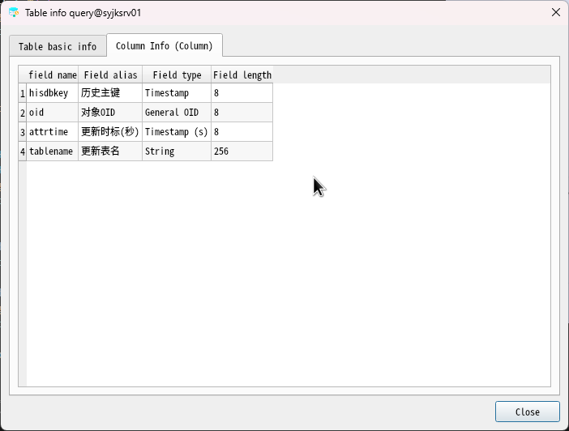
mmidict画面与图元 | 我们平台包里不带画面和图元，监控包的画面会覆盖我们平台包的，所以我们不翻画面和图元的对象数据

注意要点_中文
中文 | 英文 | 备注
弹框关闭按钮 统⼀ “关闭” | Close
界⾯退出按钮 统⼀ “退出” | Exit
关于登录/登陆， 统⼀⽤ ”登录“
, ret={} | ; ret={} | 统一用法:中文, ret，其中的逗号也不要缺
X轴 |  | 不要写成x轴，要大写；无须翻成X坐标轴
Y轴 |  | 不要写成y轴，要大写；无须翻成Y坐标轴
 | 两个空格一个空格 | 中文中就自带2个或以上的空格，建议研发把空格放到代码中，不要放到字符串中
检查 | check
勾选(复选框☑️) | check
勾选(单选框🔘/下拉框) | select | 最好中文改成选择，与复选框的勾选区分开来
选择/自选/选 | select
原文件(源文件，图形-导入导出工具) | original file | 使用原，不要使用源，以避免和源文件source file、资源文件source file混淆
源文件 | source file | 源文件：指开发者直接编写、包含可执行代码或核心逻辑的文件，通常需要编译或解释后才能运行。
纯数字、纯英文、纯特殊字符 | 不应该翻译
带\n换行符的 | 拆成多个词条，或者用tr("...%1...").arg("\n")来传参，\n是不翻译的 | 不允许有\n\t，连续多个空格，词条前后缀多一个空格 | 在翻译工具中看不出来，导出后送翻也不好翻
文件名后缀，如Excel (*.xls)、HTML (*.html)、Word (*.doc)、JSON files (*.json) | 不应该翻译
运算符!=、<、>=、=、<=、IN、NOT、×、+、%、÷、- | 不应该翻译
拆开的词条需要拼接成完成的⼀句话再提交翻译 |  | 如： 参数verName[ 日志【
简短提示语可以不加句号 |  | 如： 失败。
注意不要这么翻"\n"+tr("xxxx")，这样换行符仍然会被抽取，如果不翻换行的话，工具的显示就会有问题，请用tr("%1xxxx").arg("\n")这种方式进行处理 |  | 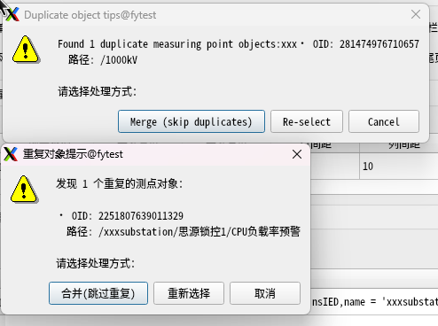

翻译时注意：
顺序变了🈲 | 画面[{}]图元[{}]保存成功：icon [{}] of graph [{}] save cuccessful
格式变了🈲 | [{}]:[{ }]
 | [{}-{}-{}]:[{} - {} - {}]
 | 图元%1：icon % 1
 | 路径：%1：path:% 1
文件后缀，机翻后.后会有一个空格 | 变电站配置描述文件 (*.scd);;IED实例配置描述文件 (*.cid) | Substation configuration description file(*. scd);; IED instance configuration description file(*. cid)
有一种格式变了是不影响翻译回填的 | 画面%1图元%2保存成功：icon %2 of graph %1 save cuccessful

